测试设备产线
浙江科博达工业有限公司

ZHEJIANG KEBODA INDUSTRY CORP.
工站信息

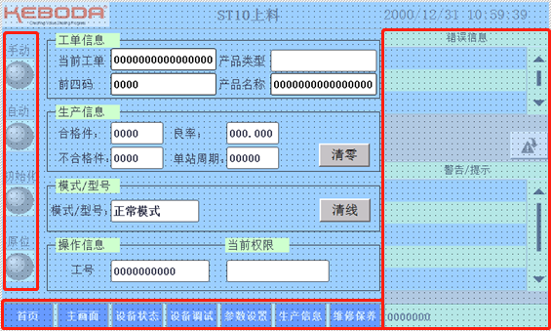
项目编号： Project No. | P24079 | 项目名称： Project name | MEB NGX装配测试线 | 站位： Station | NA
Item No | 验收项目归属 | 站位 | 验收内容 | 验收方法 | 责任人 | 检查人员 | 验收结果
1 | 软件 | ALL | 电脑系统需要Windows10及以上版本，内存8G以上，Labview使用2020版本以上 | 目视检查 | 测控设计工程师 | 质量工程师
2 | 软件 | ALL | HMI程序框架符合中心要求：机电/科奥模板；电子模板； | 目视检查 | 电气设计工程师 | 质量工程师
3 | 软件 | ALL | OPC通讯功能交互逻辑 | 目视检查 | 电气设计工程师 | 电气开发主管
4 | 软件 | ALL | 设备转成自动模式时进行诊断处理，若报警需打手动复位处理 | 目视检查 | 电气设计工程师 | 电气开发主管
5 | 软件 | ALL | 首站触摸屏查看整线状态（手动，自动，停止，报警，急停） | 目视检查 | 电气设计工程师 | 质量工程师
6 | 硬件 | ALL | 气缸选型需要根据探针数量进行选型 | 目视检查 | 机械设计工程师 | 质量工程师
7 | 硬件 | ALL | 导线与探针套接触点需要安装透明热缩管。 | 目视检查 | 设备电工 | 质量工程师
8 | 硬件 | ALL | 探针板端焊线需要标注信号线名称 | 目视检查 | 设备电工 | 质量工程师
9 | 硬件 | ALL | 产品的测试工装或者托盘需要使用防静电绝缘材料 | 目视检查 | 机械设计工程师 | 质量工程师
10 | 硬件 | ALL | 设备线路标示清晰，线路整洁，无凌乱.强弱电分离，测试线路需单独走线 | 目视检查 | 设备电工/测控设计工程师 | 质量工程师
11 | 硬件 | ALL | 产线设备线路图纸准确无误与PTS中原理图一致，提供最新版纸档与电子档（PDF格式）. | 目视检查 | 测控设计工程师 | 测试开发主管
12 | 硬件 | ALL | 测试工装需牢固可靠，方便后续维护 | 目视检查 | 机械设计工程师 | 质量工程师
13 | 硬件 | ALL | 涉及探针类的针板，必需有和产品之间必需有机械类定位，确保探针与产品的接触效果. | 目视检查 | 机械设计工程师 | 质量工程师
14 | 硬件 | ALL | 根据要求有防护需求的设备需加装防护装置 | 目视检查 | 机械设计工程师 | 质量工程师
15 | 硬件 | ALL | 同一个接线端子最多接2根电线并检查接线质量 | 目视检查 | 设备电工 | 质量工程师
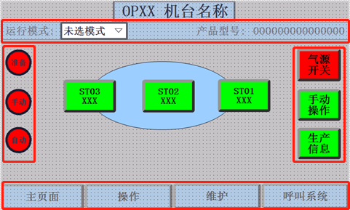
16 | 硬件 | ALL | 每个电源、气缸等都有手动操作界面，测试数据、上下限在界面显示 | 目视检查 | 测控设计工程师 | 质量工程师 |  | 机电模板
17 | 硬件 | ALL | 涉及高压高电流的区域以及线缆需有明确的安全标示. | 目视检查 | 设备电工 | 质量工程师
18 | 硬件 | ALL | 仪器仪表类型符合PTS要求 | 目视检查 | 测控设计工程师 | 测试开发主管
19 | 硬件 | ALL | 测试设备中非标的仪器板卡等配件需做醒目标示型号&用途；并提供供应商，联系方式. | 目视检查 | 设备电工 | 测试开发主管
20 | 硬件 | ALL | 所有测试站给产品供电电源为程控电源 | 目视检查 | 测控设计工程师 | 质量工程师
21 | 硬件 | ALL | 电源和测试程序中需设置限压、限流保护，TVS接在产品端，反馈线接在电源输出端，电源输入PE（电源外壳）与输出负极是否短接根据PTS中要求执行 | 目视检查 | 测控设计工程师 | 质量工程师
22 | 硬件 | ALL | 测试站的传感器量程和精度选择符合PTS要求 | 目视检查 | 测控设计工程师 | 测试开发主管
23 | 硬件 | ALL | 输入探针和电线线径的耐电流值需要是产品输入值的2倍以上 | 目视检查 | 测控设计工程师 | 测试开发主管
24 | 硬件 | ALL | CAN和Lin通讯使用屏蔽线 | 目视检查 | 设备电工/测控设计工程师 | 质量工程师
25 | ESD | ALL | 所有工位的探针与设备地之间交流电压小于0.5V | 目视检查 | 设备电工/测控设计工程师/机械设计工程师 | 质量工程师
26 | ESD | ALL | 探针板上探针应为GND先接触产品 | 目视检查 | 测控设计工程师/机械设计工程师 | 质量工程师
27 | ESD | ALL | 各功能模块的GND需要严格按照PTS中接线 | 目视检查 | 测控设计工程师 | 质量工程师
28 | ESD | ALL | ESD符合标准要求 | 目视检查 | 设备电工/测控设计工程师/机械设计工程师 | 质量工程师
29 | 硬件 | ALL | 烧录线长小于50cm,使用屏蔽线或者杜邦线 | 目视检查 | 测控设计工程师 | 质量工程师
30 | 硬件 | ALL | 烧录探针使用100u的尖针 | 目视检查 | 机械设计工程师 | 质量工程师
31 | 硬件 | ALL | 烧录工位所有接线避开强电，电机等有可能产生干扰源的设备 | 目视检查 | 设备电工/机械设计工程师 | 质量工程师
32 | 硬件 | ALL | 校准工位使用数字万用表采集电压或者电流，数字万用表积分时间设置10PLC | 目视检查 | 测控设计工程师 | 测试开发主管
33 | 硬件 | ALL | 产品输出LED端与数字万用表之间不使用继电器 | 目视检查 | 测控设计工程师 | 测试开发主管
34 | 硬件 | ALL | 对于多个接插件产品，每个产品接插件探针板可以单独调节位置 | 目视检查 | 机械设计工程师 | 工程中心质量
35 | 软件 | ALL | 所有上位机和下位机交互结果保存到本地 | 目视检查 | 测控设计工程师 | 测试开发主管
36 | 软件 | ALL | 测试数据和测试流程符合PTS要求 | 目视检查 | 测控设计工程师 | 测试开发主管
37 | 软件 | ALL | 产线测试软件必须使用keboda通用测试软件平台进行编写 | 目视检查 | 测控设计工程师 | 测试开发主管
备注：
1、以上表格内容由测试工程师进行确认；验收合格,在相应的验收结果选项内打√，验收不合格打×； |  |  |  |  | 验收人：
验收产线不涉及到表格内容时，请在相关验收结果处用 — 标识。 |  |  |  |  | 审核：
2.验收不通过项目由供应商进行整改，直到改善结果验收合格为止。
3.以上内容验收完成后由项目经理确认签字后，方可审核生效。
PTR信息与PLM信息无法对应。PTR问题，开光电源更改为线性电源

